lista
 |  |  | se vuoi personalizzare la lista canali contattami 335454417 Stefano Spina |  |  |  |  |  | inserisci i tuoi modelli nelle celle gialle

Vai alla Channel List
disegna Stage Plan
Magazzino | scelti | ELENCO MICROFONI |  | ACCESSORI | NOTE | 0 |  |  | ELENCO MICROFONI | UTILIZZO
4 | 2 | akg c 214 | 4 | asta alta | Luce Leggio | 0 | 0 |  | akg c 214 | Panoramici Batteria,pianoforti, fiati, archi
2 | 0 | akg C1000 | 5 | asta bassa | cavo Jack | 0 | 0 |  | akg C1000 | Panoramici Batteria,Percussioni, pianoforti, fiati, archi
1 | 1 | AKG D112 | 0 | asta Dolly | antivento | 0 | 0 |  | AKG D112 | grancassa,Percussioni,
2 | 0 | Audiothcnica AT2020 | 2 | a Clip | Leggio | 0 | 0 |  | Audiothcnica AT2020 | strumenti acustici
1 | 0 | Audiotechnica Pro17 | 0 | da tavolo | Multipla 220 | 0 | 0 |  | Audiotechnica Pro17 | hi hat
2 | 1 | Audix D2 | 1 | asta per cassa |  |  | 0 |  | Audix D2 | tom, tromboni, trombe, Percussioni,
2 | 1 | Audix D4 |  |  |  |  | 0 |  | Audix D4 | timpani, Percussioni, tromboni, trombe
200 | 1 | Cavi XLR diretto | cavi XLR | 14 |  |  | 0 |  | Cavi XLR diretto | per collegamento diretto
8 | 1 | DI BOX | fruste 8 ch | 2 |  |  | 0 |  | DI BOX | tastiere, chitarre acustiche, sorgenti audio in genere con connessione Jack
6 | 1 | EV RE 320 |  |  |  |  | 0 |  | EV RE 320 | trombe, amplificatori, voci, percussioni
6 | 1 | Jefe Condenser HH917 | se il campo diventa rosso vuol dire che |  |  |  | 0 |  | Jefe Condenser HH917 | strumenti acustici
3 | 0 | Neuman KM 184 Single | hai superato la disponibilità di magazzino |  |  |  | 0 |  | Neuman KM 184 Single | strumenti acustici
1 | 0 | Neuman Tl 103 | Questa lista ti calcola quanti cavi e quante aste ti servono e quali microfoni hai scelto - www.noleggioaudioservice.it |  |  |  | 0 |  | Neuman Tl 103 | strumenti acustici
1 | 0 | Radio Shure SM58 ULX |  |  |  |  | 0 |  | Radio Shure SM58 ULX | voci radiomicrofoni a Gelato
1 | 0 | Radio EV Gelato |  |  |  |  | 0 |  | Radio EV Gelato | voci radiomicrofoni a Gelato
2 | 0 | Headset Sennheiser G100 |  |  |  |  | 0 |  | Headset Sennheiser G100 | voci radiomicrofoni color carne
2 | 0 | Headset Mipro |  |  |  |  | 0 |  | Headset Mipro | voci radiomicrofoni color nero
3 | 0 | Rode NT 2A |  |  |  |  | 0 |  | Rode NT 2A | Panoramici Batteria,pianoforti, fiati, archi
1 | 0 | Rode NT1 |  |  |  |  | 0 |  | Rode NT1 | Panoramici Batteria,pianoforti, fiati, archi
2 | 0 | Rode NT 5 single |  |  |  |  | 0 |  | Rode NT 5 single | Panoramici Batteria,pianoforti, fiati, archi
1 | 1 | Shure Beta 52 |  |  |  |  | 0 |  | Shure Beta 52 | grancassa,Percussioni, amplificatori per basso
1 | 0 | Shure Beta 57 |  |  |  |  | 0 |  | Shure Beta 57 | Voci, percussioni
3 | 0 | Shure beta 58 |  |  |  |  | 0 |  | Shure beta 58 | Voci percussioni
10 | 1 | Shure SM 57 |  |  |  |  | 0 |  | Shure SM 57 | percussioni, fiati,amplificatori chitarre
10 | 1 | Shure SM 58 |  |  |  |  | 0 |  | Shure SM 58 | percussioni, fiati,amplificatori chitarre
1 | 0 | Shure beta 87A |  |  |  |  | 0 |  | Shure beta 87A | voci
6 | 1 | Shure SM 81 |  |  |  |  | 0 | quanti | Shure SM 81 | Panoramici Batteria,Percussioni, pianoforti, fiati, archi
1 | 1 | modello personalizzato 1 | i tuoi microfoni |  |  |  | 0 | 1 | modello personalizzato 1 | indica il tuo modello
1 | 0 | modello personalizzato 2 |  |  |  |  |  | 1 | modello personalizzato 2 | indica il tuo modello
1 | 0 | modello personalizzato 3 |  |  |  |  |  | 1 | modello personalizzato 3 | indica il tuo modello
1 | 0 | modello personalizzato 4 |  |  |  |  |  | 1 | modello personalizzato 4 | indica il tuo modello
1 | 0 | modello personalizzato 5 |  |  |  |  |  | 1 | modello personalizzato 5 | indica il tuo modello
1 | 0 | modello personalizzato 6 |  |  |  |  |  | 1 | modello personalizzato 6 | indica il tuo modello
1 | 0 | modello personalizzato 7 |  |  |  |  |  | 1 | modello personalizzato 7 | indica il tuo modello
1 | 0 | modello personalizzato 8 |  |  |  |  |  | 1 | modello personalizzato 8 | indica il tuo modello
1 | 0 | modello personalizzato 9 |  |  |  |  |  | 1 | modello personalizzato 9 | indica il tuo modello
 | 14

ch list
lista microfoni
disegna Stage Plan
 |  |  |  |  | hai inserito i tuoi modelli ? |  |  | foglio alto | foglio basso |  | Questo foglio elettronico
GRUPPO MUSICALE |  |  | PROGRESSIONE SOUND CHECK |  |  | Esempio il terzo | PROGRESSIONE CONCERTO |  | Es. il primo |  | è stato realizzato per
 | Metti il nome del Gruppo |  |  |  |  |  |  |  |  |  | creare delle semplici channel list
ch | strumento | mic | accessorio | note |  | strumento | mic | accessorio | note |  | con i modelli dei Microfoni
1 | cassa | AKG D112 | asta per cassa |  | 25 |  |  |  |  |  | che trovi sul nostro sito
2 | rullante | Shure SM 57 | asta bassa |  | 26 |  |  |  |  |  | www.noleggioaudioservice.it
3 | rullante sotto | Jefe Condenser HH917 | asta bassa |  | 27 |  |  |  |  |  | potete utilizzarlo per dare le vostre
4 | hi hat | Shure SM 81 | asta bassa |  | 28 |  |  |  |  |  | indicazioni ai service
5 | tom 2 | Audix D2 | a Clip |  | 29
6 | timpano | Audix D4 | a Clip |  | 30
7 | OH L | akg c 214 | asta alta |  | 31 |  |  |  |  |  | Buon Lavoro
8 | OH R | akg c 214 | asta alta |  | 32 |  |  |  |  |  | Stefano Spina
 |  |  |  |  |  |  |  |  |  |  | 39335454417
 |  |  |  |  |  |  |  |  |  |  | info@noleggioaudioservice.it
ch | strumento | mic | accessorio | note | ch | strumento | mic | accessorio | note |  | Ricorda che puoi stampare in PDF
9 | Guitar Amp | EV RE 320 | asta bassa |  | 33 |  |  |  |  |  | La channel List - questo foglio
10 | Basso Testata | Cavi XLR diretto |  |  | 34 |  |  |  |  |  | Lista Microfoni ( gli stessi del sito )
11 | Basso Amp | Shure Beta 52 | asta bassa |  | 35 |  |  |  |  |  | Disposizione Musicisti
12 | Vox Guitar | modello personalizzato 1 | asta alta |  | 36 |  |  |  |  |  | Che puoi adattare e personalizzare
13 | Acustic Guitar | DI BOX |  |  | 37
14 | VoxLead | Shure SM 58 | asta alta |  | 38
15 |  |  |  |  | 39 |  |  |  |  |  | chiedici un preventivo
16 |  |  |  |  | 40 |  |  |  |  |  | Per registrare, per amplficare, per andare in streaming

ch | strumento | mic | accessorio | note | ch | strumento | mic | accessorio | note
17 |  |  |  |  | 41
18 |  |  |  |  | 42
19 |  |  |  |  | 43
20 |  |  |  |  | 44
21 |  |  |  |  | 45 |  |  |  |  | torna su
22 |  |  |  |  | 46
23 |  |  |  |  | 47
24 |  |  |  |  | 48
 | www.noleggioaudioservice.it

disposizione musicisti
Vai alla Channel List
Lista microfoni
personalizza
CH 1 - 8
220 v
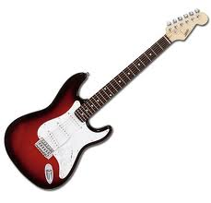
puoi importare nuove immagini | Per vedere tutto il foglio zooma al 60 % |  |  | MODIFICA IL DISEGNO ATTUALE puoi acquisire immagini personalizzate scaricandole da internet |  | Per vedere tutto il foglio zoomma al 70 % |  |  | alcuni strumenti particolari inseriscili per aiutare
 | Metti il nome del Gruppo |  |  |  | www.noleggioaudioservice.it
LEGENDA TRASCINA
CH 1
CH 9
220 v
Batteria
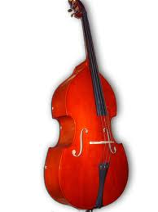
 |  |  |  |  |  |  |  | MONITOR E AUX
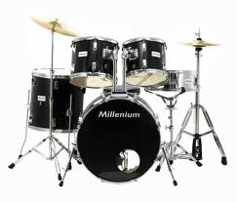
AUX 6

CH 2
Mic
AUX 4
cavo xlr
Acustic guitar
AUX 5
CH 3
Mic

CH 4
CH 10
CH 11
Bass AMP
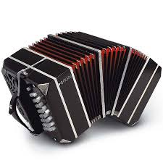
Guitar AMP Right
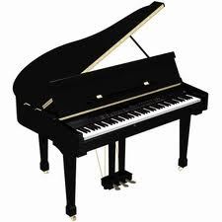
CH 5

CH 6
Guitar AMP Left
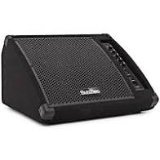
 |  | trascina e adatta le immagini o i simboli poi cancella questo testo.
CH 12
Mic
CH 14
CH 7
CH 15
CH 13 1113
Mic

CH 8
CH 16
220 v
DI BOX
DI BOX
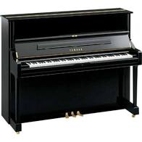
220 v
copia incolla
e rinomina i
canali all'occorrenza
AUX 2
AUX 1
 |  |  |  |  |  |  | o scegli il simbolo
 |  |  |  |  |  |  | o scegli la scritta
 |  |  |  | PUBBLICO
 | Lato sinistro |  | DIMENSIONI PALCO IDEALI | 8x6 |  | lato destro

Guitar AMP Left

